Sheet1
실습순서 | Tool | Condition |  | 목적
1 | Input Data | 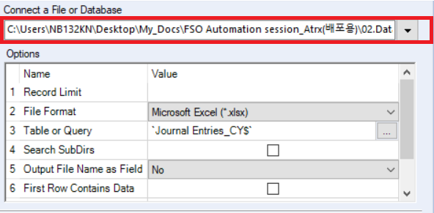 |  | 데이터 불러오기
2 | Filter | 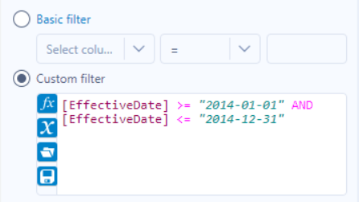 | [EffectiveDate] >= "2014-01-01" AND [EffectiveDate] <= "2014-12-31" | 회계연도 기간 내 전표 필터링
3 | Select | 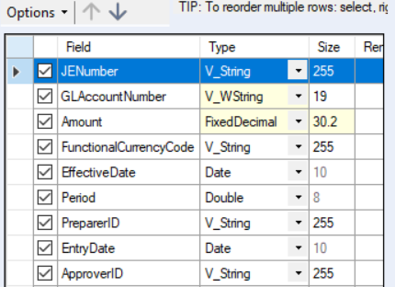 |  | 필요한 Column 선택
4 | Formula | 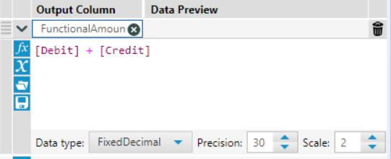 | [Debit] + [Credit] | 전표 금액 Column 추가
5 | Sort | 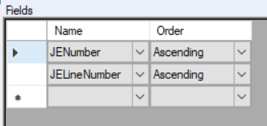 |  | Order by 전표번호, 전표라인번호
6 | Join | 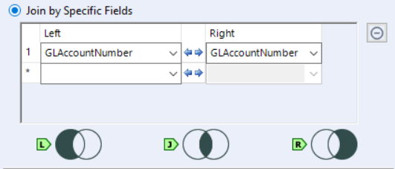 |  | 계정과목명에 대한 Column 추가
7 | Find Replace | 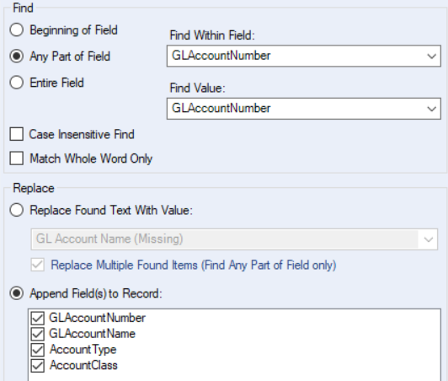 |  | 계정과목명에 대한 Column 추가
8 | Radom % Sample | 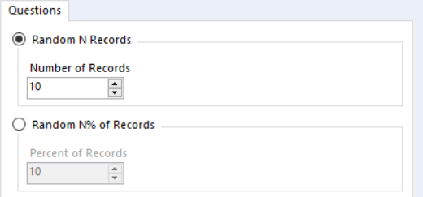 |  | Random sampling
9 | Summarize |  |  | Complteness Check
10 | Record ID | 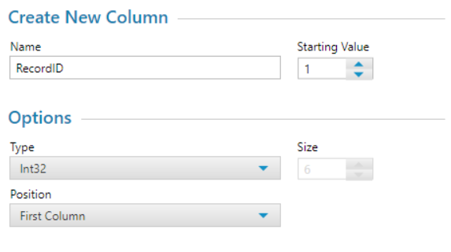 |  | 각 행에 Numbering 부여
11 | Select Records | 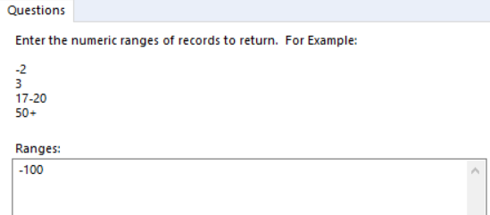 |  | 필요항 Row 선택
12 | Union | 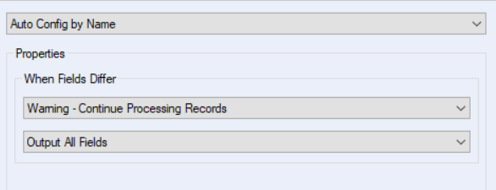 |  | Data Set Union
13 | Browse |  |  | 데이터 미리보기
14 | Output Data | 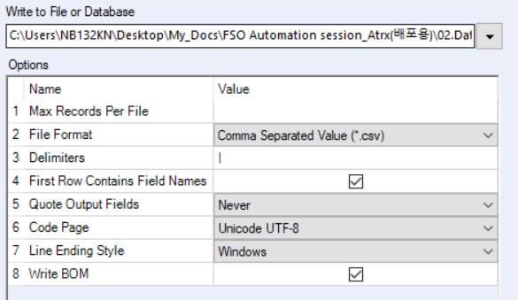 |  | 데이터 출력하기

